月度汇总
2026年月度经营财务汇总

月度收入、支出与净现金流（元）
 | 收入 | 支出 | 净现金流
2026-01 | 286,000 | 130,000 | 156,000
2026-02 | 301,000 | 26,000 | 275,000
2026-03 | 420,000 | 185,000 | 235,000
2026-04 | 318,000 | 12,800 | 305,200
2026-05 | - | 54,600 | (54,600)
2026-06 | 560,000 | 32,000 | 528,000
2026-07 | 555,000 | 168,000 | 387,000
2026-08 | - | - | -
2026-09 | - | - | -
2026-10 | - | - | -
2026-11 | - | - | -
2026-12 | - | - | -
月份 | 收入 | 支出 | 净现金流 | 累计净现金流 | 支出预算 | 预算差异 | 预算执行率
2026-01
2026-02
2026-03
2026-04
2026-05
2026-06
2026-07
2026-08
2026-09
2026-10
2026-11
2026-12
全年合计

管理看板
财务管理看板

查看月份 | 2026-07

本月收入 |  | 本月支出 | 净现金流 |  | 逾期未结

本月费用类别金额（元）
 | 金额
电费 | 108,000
运维费 | -
软件服务费 | 42,000
差旅费 | -
设备采购 | -
市场推广费 | 18,000
办公费 | -
培训费 | -
本月费用结构
费用类别 | 金额
电费
运维费
软件服务费
差旅费
设备采购
市场推广费
办公费
培训费

管理提示

 |  |  | 月份 | 净现金流

月度净现金流趋势（元）
 | 净现金流
2026-01 | 156000
2026-02 | 275000
2026-03 | 235000
2026-04 | 305200
2026-05 | -54600
2026-06 | 528000
2026-07 | 387000
2026-08 | 0
2026-09 | 0
2026-10 | 0
2026-11 | 0
2026-12 | 0

图表分析
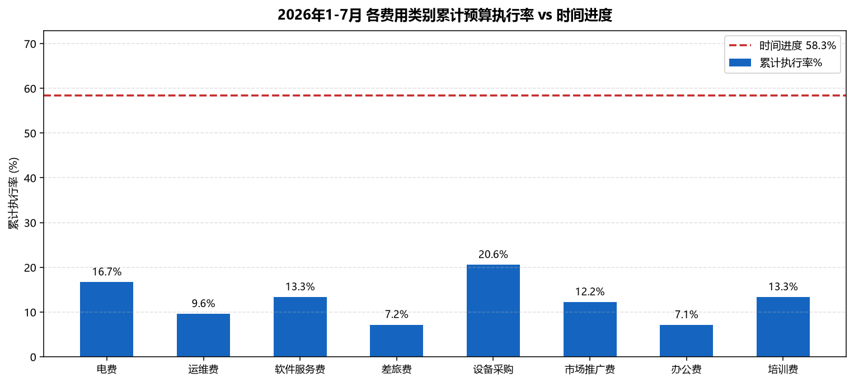
2026年7月 费用结构与经营情况图表分析
说明：图片由 Python(matplotlib) 按财务流水原始数据生成，数据口径与"公式溯源"表一致；金额单位元，保留两位小数。
图1 7月支出费用结构(饼图) | 图2 7月收支与净现金流
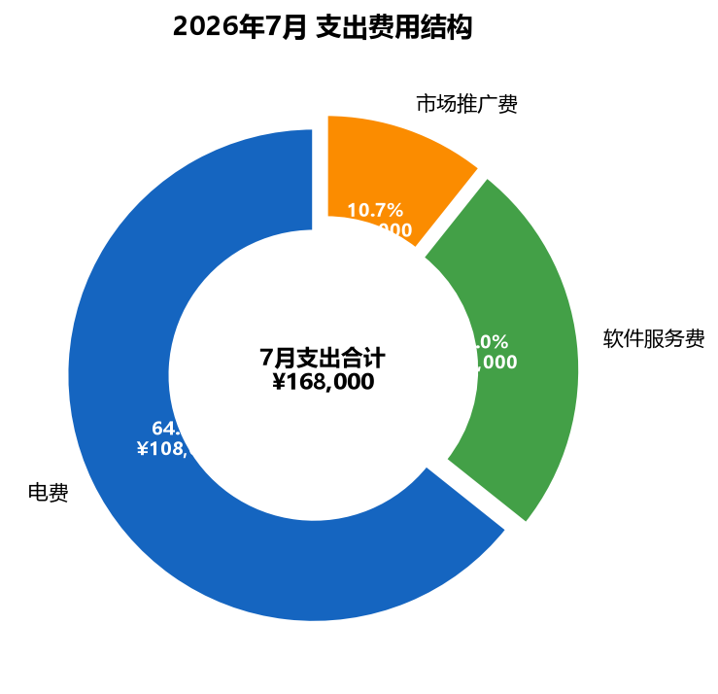
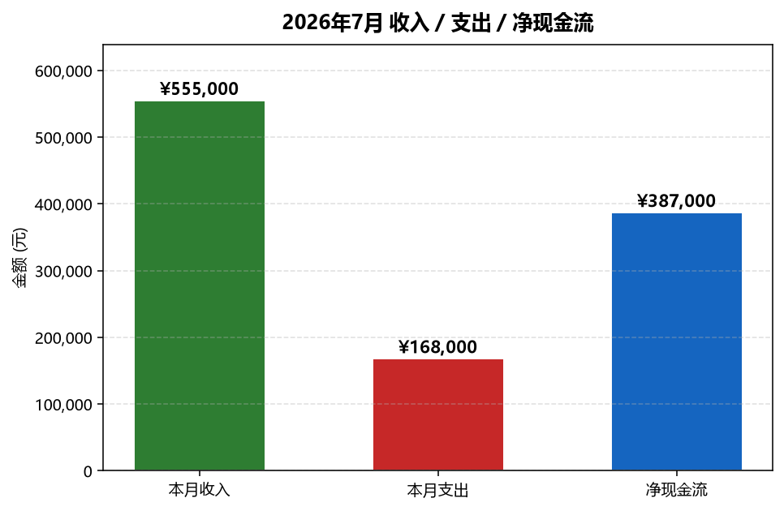

图3 7月收入结构 | 图4 7月预算 vs 实际
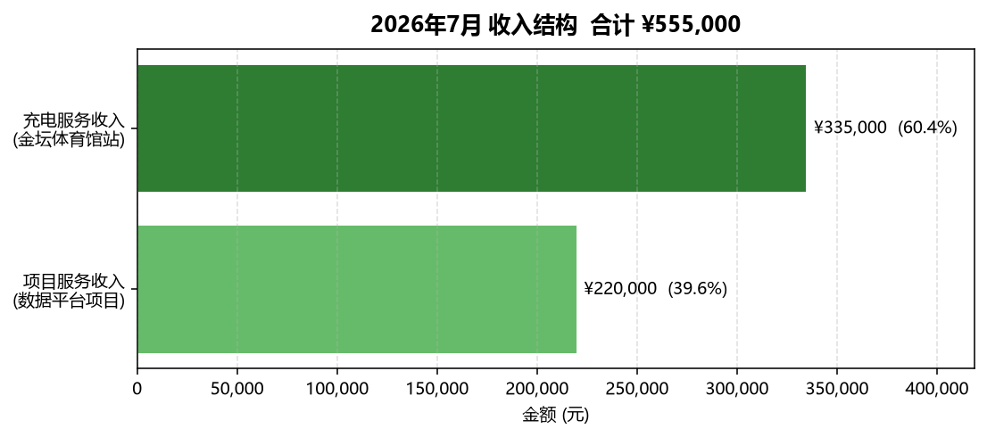
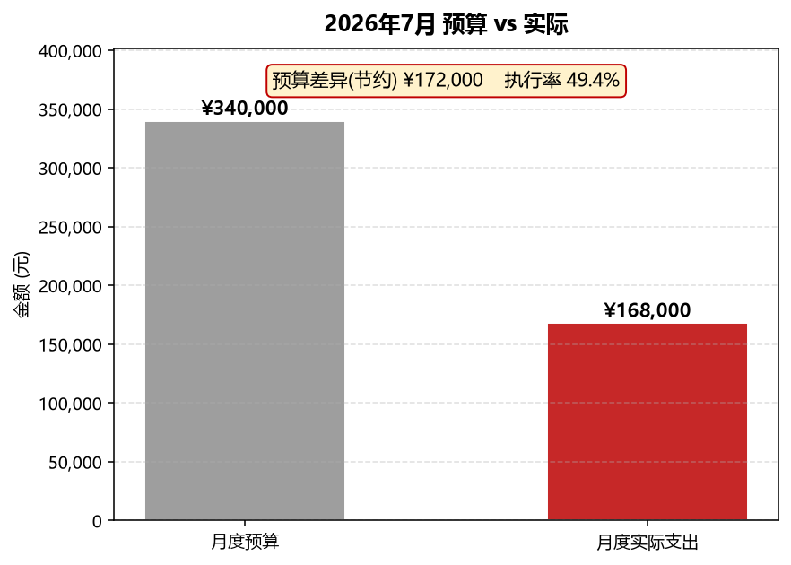

图5 1-7月各费用类别累计预算执行率 vs 时间进度

